11205
112年5月份 善牧園幼兒園午餐點心菜單
日期 | 星期 | 主食 | 主菜 | 副菜一 | 青菜 | 湯品 | 幼兒園午餐 附餐 | 幼早點心 | 幼午點心 | 全穀 雜糧 | 蛋豆 魚肉 | 油脂 | 蔬菜 | 水果 | 熱量
2023-05-01 | 一 | 白米飯 | 洋蔥豬肉柳 | 清炒雙脆 | 高麗菜 | 日式味噌湯 | 水果 | 叉燒包+豆漿 | 通心粉玉米濃湯 | 4.6 | 2 | 2.5 | 2 | 1 | 692.5
2023-05-02 | 二 | 紫米飯 | 醬燒鮑菇豆腐 | 焗烤洋芋 | 雙色花椰菜 | 三絲湯 | 水果 | 什錦冬粉湯 | 起司蛋糕+鮮奶 | 5.2 | 2.2 | 2.5 | 1.7 | 1 | 742.3
2023-05-03 | 三 | 薏仁飯 | 椰汁咖哩雞 | 竹筍炒肉絲 | 有機青菜 | 冬瓜排骨湯 | 水果 | 黑糖饅頭+米漿 | 鮮蔬雲吞湯 | 5 | 2.1 | 2.5 | 1.8 | 1 | 723.2
2023-05-04 | 四 | 鳳梨蛋炒飯 |  | 薑汁燒肉 | 有機青菜 | 芋頭西米露 | 水果 | 蔬菜肉末粥 | 卡士達包+豆漿 | 4.7 | 2.3 | 2.5 | 2 | 1 | 722
2023-05-05 | 五 | 糙米飯 | 番茄魚丁 | 黑木耳炒什錦菇 | 油菜 | 菜脯燉雞湯 | 水果 | 黃金蛋炒飯 | 蔓越莓麵包+鮮奶 | 4.5 | 2 | 2.4 | 2 | 1 | 681
2023-05-08 | 一 | 白米飯 | 蜜汁烤豬排 | 榨菜肉絲 | 大白菜 | 肉末玉米湯 | 水果 | 高麗菜包+豆漿 | 波蘿葡萄麵包+鮮奶 | 5 | 2 | 2.5 | 1.3 | 1 | 703.7
2023-05-09 | 二 | 胚芽飯 | 鐵板豆腐 | 蘿蔔燒海結 | 花椰菜 | 紫菜蛋花湯 | 水果 | 咖哩炒烏龍 | 奶皇包+豆漿 | 5.3 | 2 | 2.5 | 2 | 1 | 741.5
2023-05-10 | 三 | 芝麻飯 | 花雕雞 | 毛豆干丁 | 有機青菜 | 三絲肉羹湯 | 水果 | 燒賣*2+米漿 | 蔬菜肉絲麵 | 5.2 | 2 | 2.5 | 2 | 1 | 734.5
2023-05-11 | 四 | 奶油培根筆管麵 |  | 菲力雞排 | 有機青菜 | 法式洋蔥湯 | 水果 | 廣東粥 | 香菇油飯 | 4.7 | 2.2 | 2.5 | 1.5 | 1 | 702.5
2023-05-12 | 五 | 黎麥飯 | 回鍋肉 | 香菇燒冬瓜 | 小白菜 | 酸菜肉片湯 | 水果 | 肉絲洋蔥蛋炒飯 | 可頌麵包+鮮奶 | 4.6 | 2 | 2.5 | 2 | 1 | 692.5
2023-05-15 | 一 | 白米飯 | 蔥爆豬肉絲 | 牛蒡天婦羅 | 蚵白菜 | 番茄豆腐湯 | 水果 | 豆沙包+豆漿 | 魚丸冬粉湯 | 4.8 | 2 | 2.5 | 1.8 | 1 | 701.7
2023-05-16 | 二 | 燕麥飯 | 壽喜燒豆腸 | 洋芋三絲 | 福山萵苣 | 山藥菇菇湯 | 水果 | 鮮菇雞茸粥 | 杯子蛋糕+鮮奶 | 4.8 | 2 | 2.5 | 1.8 | 1 | 701.7
2023-05-17 | 三 | 黎麥飯 | 香橙烤雞排 | 肉末豆腐 | 有機青菜 | 黃瓜魚丸湯 | 水果 | 蒸餃*2+米漿 | 木須炒麵 | 4.8 | 2 | 2.5 | 1.8 | 1 | 701.7
2023-05-18 | 四 | 越南海鮮米線 |  | 蒜泥白肉 | 有機青菜 | 小春捲 | 水果 | 筍香肉絲粥 | 紫米饅頭+豆漿 | 4.5 | 2 | 2.5 | 2 | 1 | 685.5
2023-05-19 | 五 | 紫米飯 | 梅子燒肉 | 客家小炒 | 冬香油菜 | 四神湯 | 水果 | 蔬菜南瓜米粉湯 | 地瓜麵包+鮮奶 | 5.2 | 2.3 | 2.5 | 1.5 | 1 | 745
2023-05-22 | 一 | 白米飯 | 沙茶肉片 | 韓式拌菜 | 蚵白菜 | 大滷湯 | 水果 | 鮮肉包+豆漿 | 味噌豆皮拉麵 | 4.7 | 2.2 | 2.5 | 1.5 | 1 | 702.5
2023-05-23 | 二 | 五穀飯 | 宮保油豆腐 | 茄汁甜條 | 青江菜 | 枸杞黃瓜湯 | 水果 | 三鮮粉絲煲 | 桂圓蛋糕+鮮奶 | 5.3 | 2.2 | 2.5 | 2 | 1 | 756.5
2023-05-24 | 三 | 糙米飯 | 三杯雞 | 古早味蒸蛋 | 有機青菜 | 魚丸蔬菜湯 | 水果 | 豬肉餡餅+米漿 | 蔬菜湯餃 | 5.3 | 2.1 | 2.5 | 1.5 | 1 | 737
2023-05-25 | 四 | 咖哩烏龍麵 |  | 香菇雞 | 有機青菜 | 魷魚羹湯 | 水果 | 蝦皮蒲瓜粥 | 銀絲卷+豆漿 | 4.6 | 2 | 2.5 | 2 | 1 | 692.5
2023-05-26 | 五 | 小米飯 | 紅燒鮮魚 | 滑蛋蝦仁豆腐 | 高麗菜 | 肉骨茶 | 水果 | 擔仔麵 | 蔥花麵包+鮮奶 | 4.8 | 2 | 2.5 | 1.8 | 1 | 701.7
2023-05-29 | 一 | 白米飯 | 鳳梨紅燒肉 | 滷味雙拼 | 小白菜 | 青木瓜排骨湯 | 水果 | 高麗菜鹹粥 | 蘿蔔糕+米漿 | 4.8 | 2 | 2.5 | 1.8 | 1 | 701.7
2023-05-30 | 二 | 小米飯 | 五味豆腐 | 海帶三絲 | 高麗菜 | 玉米濃湯 | 水果 | 米苔目湯 | 桂圓葡萄饅頭+豆漿 | 5.3 | 2.2 | 2.5 | 2 | 1 | 756.5
2023-05-31 | 三 | 糙米飯 | 香滷雞腿 | 肉末寬粉 | 有機青菜 | 青菜豆腐湯 | 水果 | 燻雞麵包+鮮奶 | 鮮蔬烏龍麵 | 5.3 | 2.1 | 2.5 | 1.5 | 1 | 737
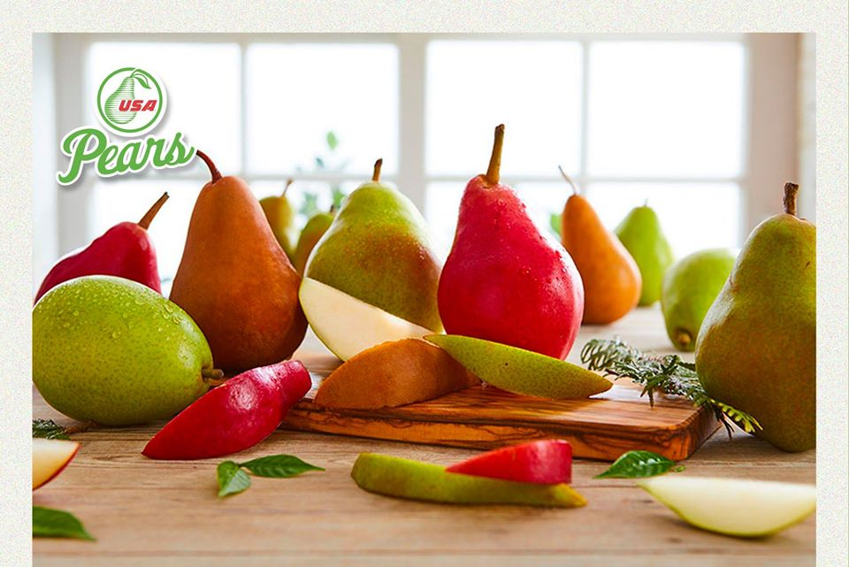 西洋梨 古代水果之王 {擷取自台灣癌症基金會} 西洋梨(pear)，為古老水果之一，西元前2000年左右，古希臘詩人荷馬讚為上帝的禮物，亦有"水果之王"等記載。 在超市及大賣場可常看見，其形像葫蘆，質軟、爽口多汁、可連皮食用，適合小孩及老年人食用。 1.含有維他命Ａ及胡蘿蔔素，含量為5.3RE，份量算高，是很好的抗氧食物，可防止癌細胞分化並促進凋亡 2.含有果膠（水溶性纖維亦高）比蘋果含量高，能助消化外，增強腸胃蠕動、增加糞便量。 此外，果膠對於腸道益菌是良好的養分來源，藉此改變腸道菌相，提升個體免疫力 3.含維他命Ｃ，進入人體有抗氧化功能，使癌細胞不易活動及限制其成長，並促進死亡。 4.含維他命B2及葉酸可增強心肌活動，維持血管彈性，血壓變正常不易硬化。 食用小撇步 西洋梨是一種"吃軟不吃硬"的水果，買回存放室溫中2-3天，果中澱粉質會由裡向外轉換為糖份而成熟，待蒂頭部感覺綿軟，便可食用。 一顆即是一份水果，是5蔬果中每日一份的算法 ※本校豬肉食材來源地皆為臺灣 ※本校未使用輻射污染食品

